상품제안서
로베나수저 10벌 | 상품코드: F27735

 |  |  |  |  |  |  | 02-412-0044 | www.easy1.co.kr
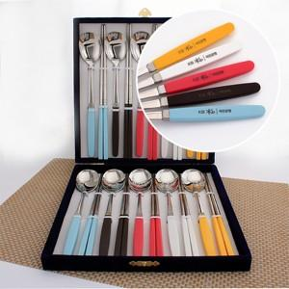

【상세/제작정보】

【인쇄/포장옵션】 | 레이저 / 시판박스

【공급단가】 | 수량 | 7~ | 10~ | 30~ | 50~ | 100~
*VAT별도 | 단가 | 100,800원 | 99,120원 | 96,590원 | 94,910원 | 92,400원

【상품 URL】 | https://easy1.co.kr:443/src/goods_detail.php?gdno=27735

